データ(表）の作り方
データベース機能を使うためのデータ（表）の作り方 P229

１
支出経費一覧表 |  |  |  |  | 支出経費一覧表
２
１
No. | 日付 | 費目 | 金額 | 適用 | No. | 日付 | 費目 | 金額 | 適用
1 | 2012-01-01 | 地代家賃 | 100,000 | 家賃１月分 | 1 | 2012-01-01 | 地代家賃 | 100,000 | 家賃１月分
2 | 2012-01-08 | 水道光熱費 | 13,162 | 水道 | 2 | 2012-01-08 | 水道光熱費 | 13,162 | 水道
3 | 2012-01-08 | 消耗品 | 2,980 | コピー用紙 | 3 | 2012-01-08 | 消耗品 | 2,980 | コピー用紙
３
4 | 2012-01-08 | 旅費交通費 | 5,800 | バスカード | 4 | 2012-01-08 | 旅費交通費 | 5,800 | バスカード
 |  | （上記バスカードはバス車内で購入） |  |  | 5 | 2012-01-10 | 水道光熱費 | 24,565 | 電気代
5 | 2012-01-10 | 水道光熱費 | 24,565 | 電気代 | 6 | 2012-01-12 | 通信費 | 1,000 | はがき20枚
6 | 2012-01-12 | 通信費 | 1,000 | はがき20枚 | 7 | 2012-01-13 | 通信費 | 11,000 | 電話料
7 | 2012-01-13 | 通信費 | 11,000 | 電話料 | 8 | 2012-01-28 | 旅費交通費 | 5,800 | バスカードは バス車内で購入
4
8 | 2012-01-28 | 旅費交通費 | 5,800 | バスカードは バス車内で購入
１
5
9

5

経費の比較
折れ線グラフを作ろう P241
①項目が大切 ②グラフの消し方 ③グラフの大きさの変更
④グラフの移動 ⑤タイトルを入れる ⑥横軸の文字サイズを変える
⑦タイトルのフォントと色を変える ⑧凡例を枠で囲む
⑨棒グラフに変える ⑩データを修正する
⑪「I1」セルに「受講者名」を入力する。
 | 1月 | 2月 | 3月 | 4月 | 5月 | 6月
電話代 | ¥5,620 | ¥7,506 | ¥6,305 | ¥10,300 | ¥6,450 | ¥10,560
電気代 | ¥3,800 | ¥3,650 | ¥5,900 | ¥9,500 | ¥7,450 | ¥6,300
ガス代 | ¥3,600 | ¥4,500 | ¥4,800 | ¥4,020 | ¥3,200 | ¥6,560

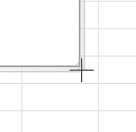
グラフの拡大縮小
グラフの四隅にマウスのポイターを合わせる。
①の形になったら、斜めにドラッグする。
ドラッグの間は②の形になる。
２

１

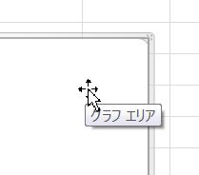
４
３
グラフの移動
マウスポインターをグラフエリアにポイントすると
③の形になったら移動したいところまでドラッグする。
ドラッグの間は④の形になる。

横軸と凡例の選択

「その他」のボタンは

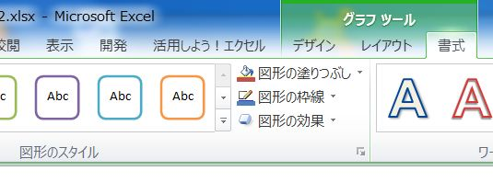

テレビ局
P252 と同じ3-D円グラフを作る
１．タイトルは、”国別テレビ局の数”
２．凡例
① グラフツールの「書式」タブの「図形のスタイル」グループの
「その他」のボタンをクリック。
② 右端の上から4番目（パステル-オレンジ、アクセント6）をクリック。
３．グラフの中に％を入れましょう。
① グラフツールの「デザイン」タブの「グラフのレイアウト」グループの
「その他」ボタンをクリック。
② 左から６番目（レイアウト６）をクリック。
４．「E2」セルに「受講者名」を入力する
テレビ局の数
順位 | 国名 | 数
1 | 日本 | 7,108
2 | アメリカ | 1,500
3 | トルコ | 635
4 | フランス | 584
5 | ドイツ | 373

